Заказ
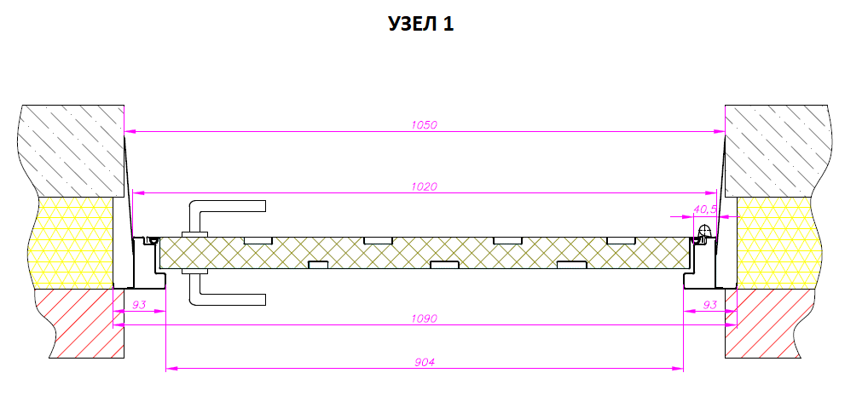
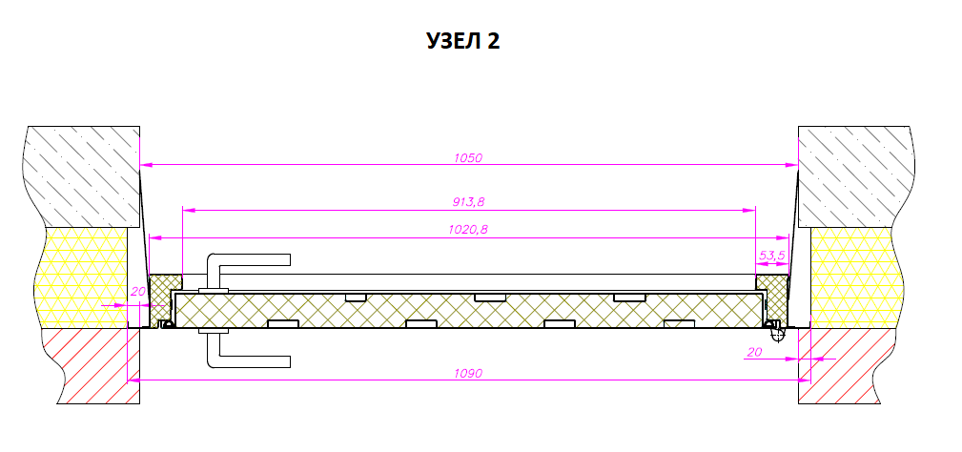
 |  | Заказ на изготовление металических изделий
 | Заказчик | ООО «РУБИКОНСТРОЙ»
 | Телефон | 8(926)562-25-58 Олеся
 | Дата и счет | № 556 от 11.09.2018 года

1 | 2 | 3 | 4 | 5 | 6 | 7 | 8 | 9 | 10 | 11 | 12 | 13 | 14 | 15 | 16 | 17 | 18 | 19 | 20 | 21
№ | Наименование | Кол-во, ед. | Высота двери по коробке, мм | Ширина двери по коробке, мм | Открывание | Размер рабочей створки, мм | Окрас RAL | Наличник | Доводчик | Навес на рабочей створке, кол-во шт. | Навес на второй створке, кол-во шт. | Стекло на рабочей створке, кол-во | Стекло на второй створке, кол-во | Решетка на рабочей створке, кол-во | Решетка на второй створке, кол-во | Наличие фрамуги | Высота фрамуги, мм | Примечание (размер стёкол и решёток, если есть) (доп. информация по заказу) | № Шильды | Маркировка изделия
1 | Дверь ДП-01-ДЛ(EI60)Oстекл | 63 | 2380 | 1020 | правая |  | RAL 9001 | да | нет, подготовка | 3 |  | 1 |  |  |  | да | 280 | Порог высокий. Сталь 1,2 мм. Резиновый уплотнитель 1 контур, Коробка и полотно утепленные. Замок, Ручка без отверстия под цилиндр. Фрамуга глухая. Остекление 300х1450-24 мм пож трип. Расположение стекла со смещением к замку согласно эскизу. Доп. крепеление через монтажные пластины толщиной 1,5 мм., приваренные к дверной коробке. Размер в свету min 900х2000. Подготовка под доводчик только в полотне, тело доводчика устанавливается на фрамугу. Дверь со стандартным наличником. |  | ДН-2а тамбур
2 | Дверь ДП-01-ДЛ(EI60)Oстекл | 42 | 2380 | 1020 | левая |  | RAL 9001 | да | нет, подготовка | 3 |  | 1 |  |  |  | да | 280 | Порог высокий. Сталь 1,2 мм. Резиновый уплотнитель 1 контур, Коробка и полотно утепленные. Замок, Ручка без отверстия под цилиндр. Фрамуга глухая. Остекление 300х1450-24 мм пож трип. Расположение стекла со смещением к замку согласно эскизу. Доп. крепеление через монтажные пластины толщиной 1,5 мм., приваренные к дверной коробке. Размер в свету min 900х2000. Подготовка под доводчик только в полотне, тело доводчика устанавливается на фрамугу. Дверь со стандартным наличником. |  | ДН-2ла тамбур
3 | Дверь ДП-02-ДЛ(EI60)Остекл | 5 | 2080 | 1180 | правая | 800 | RAL 8025 | да | нет, подготовка | 2 | 2 | 1 |  |  |  |  |  | Порог высокий. Сталь 1,2 мм. Резиновый уплотнитель 1 контур, Коробка и полотно утепленные. Замок, Ручка пп. Остекление 550х300-24 мм пож трип. Расположение стекла согласно эскизу. Доп. крепеление через монтажные пластины толщиной 1,5 мм., приваренные к дверной коробке. Дверь устанавливается в четверть, открывание наружу. Узел 2. Габарит по наличнику 1250х2120 |  | ДН-3
4 | Дверь ДП-02-ДЛ(EI60) | 66 | 2080 | 1270 | правая | 1000 | RAL 8016 | да | нет, подготовка | 3 | 3 |  |  |  |  |  |  | Порог высокий. Сталь 1,2 мм. Резиновый уплотнитель 1 контур, Коробка и полотно утепленные. Замок, Ручка без отверстия под цилиндр. Доп. крепеление через монтажные пластины толщиной 1,5 мм. Дверь со стандартным наличником. |  | ДВ-1
5 | Дверь ДП-02-ДЛ(EI60) | 49 | 2080 | 1270 | левая | 1000 | RAL 8016 | да | нет, подготовка | 3 | 3 |  |  |  |  |  |  | Порог высокий. Сталь 1,2 мм. Резиновый уплотнитель 1 контур, Коробка и полотно утепленные. Замок, Ручка без отверстия под цилиндр. Доп. крепеление через монтажные пластины толщиной 1,5 мм. Дверь со стандартным наличником. |  | ДВ-1л
6 | Дверь ДП-01-ДЛ(EI60) | 3 | 2100 | 1020 | правая |  | RAL 9001 | да | нет, подготовка | 3 |  |  |  |  |  |  |  | Порог высокий. Сталь 1,2 мм. Резиновый уплотнитель 2 контура, Коробка и полотно утепленные. Замок, Ручка пп. Доп. крепеление через удлиненные монтажные пластины толщиной 1,5 мм., приваренные к дверной коробке. Дверь устанавливается в четверть, открывание наружу. Узел 2. Габарит по наличнику 1090х2140. |  | ДС-6
7 | Дверь ДП-01-ДЛ(EI60) | 2 | 2100 | 1020 | левая |  | RAL 9001 | да | нет, подготовка | 3 |  |  |  |  |  |  |  | Порог высокий. Сталь 1,2 мм. Резиновый уплотнитель 2 контура, Коробка и полотно утепленные. Замок, Ручка пп. Доп. крепеление через удлиненные монтажные пластины толщиной 1,5 мм., приваренные к дверной коробке. Дверь устанавливается в четверть, открывание наружу. Узел 2. Габарит по наличнику 1090х2140. |  | ДС-6л
8 | Дверь ДП-01-ДЛ(EI60) | 3 | 1830 | 880 | правая |  | RAL 9001 | да | нет, подготовка | 2 |  |  |  |  |  |  |  | Порог высокий. Сталь 1,2 мм. Резиновый уплотнитель 2 контура, Коробка и полотно утепленные. Замок, Ручка пп. Доп. крепеление через удлиненные монтажные пластины толщиной 1,5 мм., приваренные к дверной коробке. Дверь устанавливается в четверть, открывание во внутрь Узел 1. Габарит по наличнику 950х1870. |  | ДС-9
9 | Дверь ДП-01-ДЛ(EI60) | 2 | 1830 | 880 | левая |  | RAL 9001 | да | нет, подготовка | 2 |  |  |  |  |  |  |  | Порог высокий. Сталь 1,2 мм. Резиновый уплотнитель 2 контура, Коробка и полотно утепленные. Замок, Ручка пп. Доп. крепеление через удлиненные монтажные пластины толщиной 1,5 мм., приваренные к дверной коробке. Дверь устанавливается в четверть, открывание во внутрь Узел 1. Габарит по наличнику 950х1870. |  | ДС-9л
10 | Дверь ДП-01-ДЛ(EI60) | 3 | 1760 | 1020 | правая |  | RAL 9001 | да | нет, подготовка | 3 |  |  |  |  |  |  |  | Порог высокий. Сталь 1,2 мм. Резиновый уплотнитель 2 контура, Коробка и полотно утепленные. Замок, Ручка пп. Доп. крепеление через удлиненные монтажные пластины толщиной 1,5 мм., приваренные к дверной коробке. Дверь устанавливается в четверть, открывание во внутрь Узел 1. Габарит по наличнику 1090х1800 |  | ДС-12
11 | Дверь ДП-01-ДЛ(EI60) | 2 | 1760 | 1020 | левая |  | RAL 9001 | да | нет, подготовка | 3 |  |  |  |  |  |  |  | Порог высокий. Сталь 1,2 мм. Резиновый уплотнитель 2 контура, Коробка и полотно утепленные. Замок, Ручка пп. Доп. крепеление через удлиненные монтажные пластины толщиной 1,5 мм., приваренные к дверной коробке. Дверь устанавливается в четверть, открывание во внутрь Узел 1. Габарит по наличнику 1090х1800 |  | ДС-12л
12 | Дверь ДП-01-ДЛ(EI60) | 2 | 1760 | 1020 | правая |  | RAL 9001 | да | нет, подготовка | 3 |  |  |  |  |  |  |  | Порог высокий. Сталь 1,2 мм. Резиновый уплотнитель 2 контура, Коробка и полотно утепленные. Замок, Ручка пп. Доп. крепеление через удлиненные монтажные пластины толщиной 1,5 мм., приваренные к дверной коробке. Дверь устанавливается в четверть, открывание наружу Узел 2. Габарит по наличнику 1090х1800 |  | ДС-13
13 | Дверь ДП-01-ДЛ(EI60) | 3 | 1760 | 1020 | левая |  | RAL 9001 | да | нет, подготовка | 3 |  |  |  |  |  |  |  | Порог высокий. Сталь 1,2 мм. Резиновый уплотнитель 2 контура, Коробка и полотно утепленные. Замок, Ручка пп. Доп. крепеление через удлиненные монтажные пластины толщиной 1,5 мм., приваренные к дверной коробке. Дверь устанавливается в четверть, открывание наружу Узел 2. Габарит по наличнику 1090х1800 |  | ДС-13л
14 | Дверь ДП-01-ДЛ(EI60) | 2 | 1880 | 870 | левая |  | RAL 8017 | да | нет, подготовка | 2 |  |  |  |  |  |  |  | Порог высокий. Сталь 1,2 мм. Резиновый уплотнитель 2 контура, Коробка и полотно утепленные. Замок, Ручка пп. Доп. крепеление через удлиненные монтажные пластины толщиной 1,5 мм. Дверь со стандартным наличником. |  | ДС-3л подвал
15 | Дверь ДП-01-ДЛ(EI60) | 7 | 1880 | 870 | левая |  | RAL 8017 | да | нет, подготовка | 2 |  |  |  |  |  |  |  | Порог высокий. Сталь 1,2 мм. Резиновый уплотнитель 1 контур, Коробка и полотно утепленные. Замок, Ручка пп. Доп. крепеление через монтажные пластины толщиной 1,5 мм. Дверь со стандартным наличником. |  | ДС-5л подвал

 | Зказчик: | ___________________________________/_____________________________

 |  |  |  |  |  | М.П.

